Sheet1
产品销量频数分析
【任务要求】
1、近6个月，产品B的销量频数是（ ）次，产品F的销量频数是（ ）次。 2、近6个月，销量频数最高的产品是（ ）。 3、请根据操作得出的频数分析透视图表，分析网店近6个月店内核心产品的销量频数分布情况。

【知识要点】
频数分析

【重要技能点】
1、透视表制作
2、透视图表制作及美化

【关键操作步骤】
第一步：插入数据透视表
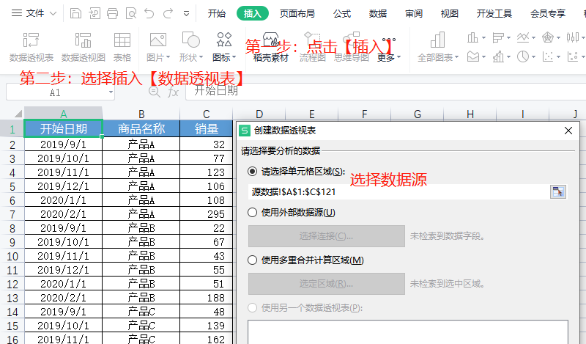
 |  |  | 点击【插入】
 |  |  | 选择插入【数据透视表】
 |  |  | 创建透视表【选择数据单元格区域】
 |  |  | 选择数据【放置区域】，可以是现有表格，也可以是新的表格

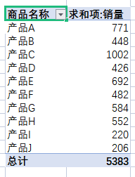
第一步：设计透视表
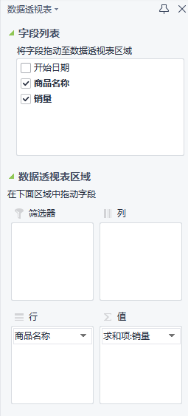
 | 因为统计产品的销售频数（此题目中，销售频数=销售频数），所以将商品名称放置到【列】区域，销量放置到【值】区域，快速统计出各商品的销量总和，即销售频数总和。

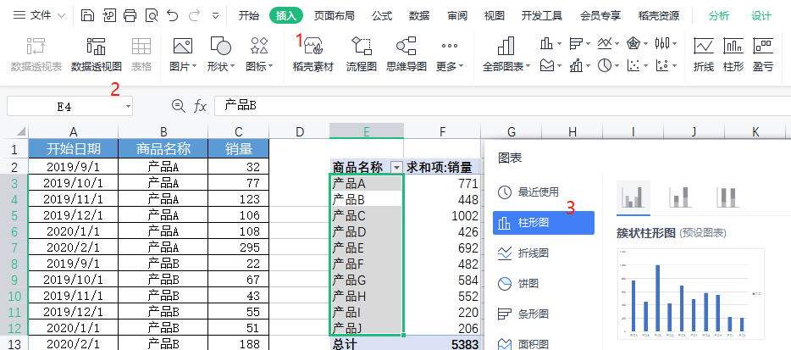
第三步：生成透视图表并优化

 |  |  |  | 点击【插入】
 |  |  |  | 选择【数据透视表】
 |  |  |  | 选择【柱形图】

产品销量频数分析
 | 汇总
产品A | 771
产品B | 448
产品C | 1002
产品D | 426
产品E | 692
产品F | 482
产品G | 584
产品H | 552
产品I | 220
产品J | 206
 |  | 1、隐藏透视图表上所有字段
 |  | 2、编辑图表标题
 |  | 3、添加图表数据标签

分析以上数据透视表以及图表可知：
（1）近6个月，产品B的销量频数是（448 ）次，产品F的销量频数是（482 ）次。 （2）近6个月，销量频数最高的产品是（ 产品C）。 （3）请根据操作得出的频数分析透视图表，分析网店近6个月店内核心产品的销量频数分布情况。

通过透视表可以看出这网店近6个月店内核心产品的销量频数分布情况是不均衡的，最高的为：1002 最低为：206 其余的产品集中在220到771之间，网店后续可以保证高销量频数产品销量的基础上，提高销量频数中低产品的销量。

源数据
开始日期 | 商品名称 | 销量
2019-09-01 | 产品A | 32 | 商品名称 | 求和项:销量
2019-10-01 | 产品A | 77 | 产品A | 771
2019-11-01 | 产品A | 123 | 产品B | 448
2019-12-01 | 产品A | 106 | 产品C | 1002
2020-01-01 | 产品A | 108 | 产品D | 426
2020-02-01 | 产品A | 295 | 产品E | 692
2019-09-01 | 产品B | 22 | 产品F | 482
2019-10-01 | 产品B | 67 | 产品G | 584
2019-11-01 | 产品B | 43 | 产品H | 552
2019-12-01 | 产品B | 55 | 产品I | 220
2020-01-01 | 产品B | 51 | 产品J | 206
2020-02-01 | 产品B | 188 | 总计 | 5383
2019-09-01 | 产品C | 48
2019-10-01 | 产品C | 139
2019-11-01 | 产品C | 162
2019-12-01 | 产品C | 175
2020-01-01 | 产品C | 128
2020-02-01 | 产品C | 289
2019-09-01 | 产品D | 21
2019-10-01 | 产品D | 52
2019-11-01 | 产品D | 72
2019-12-01 | 产品D | 62
2020-01-01 | 产品D | 55
2020-02-01 | 产品D | 153
2019-09-01 | 产品E | 28
2019-10-01 | 产品E | 89
2019-11-01 | 产品E | 104
2019-12-01 | 产品E | 115
2020-01-01 | 产品E | 83
2020-02-01 | 产品E | 241
2019-09-01 | 产品F | 40
2019-10-01 | 产品F | 83
2019-11-01 | 产品F | 99
2019-12-01 | 产品F | 68
2020-01-01 | 产品F | 39
2020-02-01 | 产品F | 125
2019-09-01 | 产品G | 25
2019-10-01 | 产品G | 63
2019-11-01 | 产品G | 73
2019-12-01 | 产品G | 93
2020-01-01 | 产品G | 74
2020-02-01 | 产品G | 219
2019-09-01 | 产品H | 17
2019-10-01 | 产品H | 65
2019-11-01 | 产品H | 71
2019-12-01 | 产品H | 78
2020-01-01 | 产品H | 76
2020-02-01 | 产品H | 224
2019-09-01 | 产品I | 0
2019-10-01 | 产品I | 0
2019-11-01 | 产品I | 27
2019-12-01 | 产品I | 56
2020-01-01 | 产品I | 31
2020-02-01 | 产品I | 102
2019-09-01 | 产品J | 9
2019-10-01 | 产品J | 29
2019-11-01 | 产品J | 28
2019-12-01 | 产品J | 35
2020-01-01 | 产品J | 27
2020-02-01 | 产品J | 71
2019-09-01 | 产品A | 0
2019-10-01 | 产品A | 6
2019-11-01 | 产品A | 5
2019-12-01 | 产品A | 10
2020-01-01 | 产品A | 4
2020-02-01 | 产品A | 5
2019-09-01 | 产品B | 1
2019-10-01 | 产品B | 2
2019-11-01 | 产品B | 5
2019-12-01 | 产品B | 5
2020-01-01 | 产品B | 2
2020-02-01 | 产品B | 7
2019-09-01 | 产品C | 2
2019-10-01 | 产品C | 3
2019-11-01 | 产品C | 13
2019-12-01 | 产品C | 11
2020-01-01 | 产品C | 17
2020-02-01 | 产品C | 15
2019-09-01 | 产品D | 0
2019-10-01 | 产品D | 0
2019-11-01 | 产品D | 0
2019-12-01 | 产品D | 3
2020-01-01 | 产品D | 4
2020-02-01 | 产品D | 4
2019-09-01 | 产品E | 0
2019-10-01 | 产品E | 4
2019-11-01 | 产品E | 5
2019-12-01 | 产品E | 10
2020-01-01 | 产品E | 7
2020-02-01 | 产品E | 6
2019-09-01 | 产品F | 1
2019-10-01 | 产品F | 4
2019-11-01 | 产品F | 5
2019-12-01 | 产品F | 4
2020-01-01 | 产品F | 4
2020-02-01 | 产品F | 10
2019-09-01 | 产品G | 1
2019-10-01 | 产品G | 4
2019-11-01 | 产品G | 7
2019-12-01 | 产品G | 14
2020-01-01 | 产品G | 6
2020-02-01 | 产品G | 5
2019-09-01 | 产品H | 0
2019-10-01 | 产品H | 6
2019-11-01 | 产品H | 6
2019-12-01 | 产品H | 2
2020-01-01 | 产品H | 6
2020-02-01 | 产品H | 1
2019-09-01 | 产品I | 0
2019-10-01 | 产品I | 0
2019-11-01 | 产品I | 1
2019-12-01 | 产品I | 2
2020-01-01 | 产品I | 0
2020-02-01 | 产品I | 1
2019-09-01 | 产品J | 0
2019-10-01 | 产品J | 1
2019-11-01 | 产品J | 0
2019-12-01 | 产品J | 4
2020-01-01 | 产品J | 2
2020-02-01 | 产品J | 0

